Hoja1
 | Metodo Newthon Raphson |  | p_0 | -3

 | Ejemplo 1 | f(x) = x^3 + 2x^2 + 10x - 20 | n | Pn-1 | f(Pn-1) | f ' (Pn-1) | Pn | f(Pn) | E | Validacion 1 | Validacion 2
 |  | f ' = 3 x^2 + 4x + 10 | 1 | -3.00000000 | -59.00000000 | 25.00000000 | -0.64000000 | -25.84294400 | 0.00010000 | fracaso | fracaso | 3.6875
Graficar |  |  | 2 | -0.64000000 | -25.84294400 | 8.66880000 | 2.34114433 | 27.20506785 | 0.00010000 | fracaso | fracaso | 1.2733705867
 | x | f(x) | 3 | 2.34114433 | 27.20506785 | 35.80744771 | 1.58138430 | 4.77008388 | 0.00010000 | fracaso | fracaso | 0.48043985324
 | -5.000000 | -145.000000 | 4 | 1.58138430 | 4.77008388 | 23.82786605 | 1.38119499 | 0.26225429 | 0.00010000 | fracaso | fracaso | 0.14493920353
 | -4.600000 | -121.016000 | 5 | 1.38119499 | 0.26225429 | 21.24787880 | 1.36885238 | 0.00093403 | 0.00010000 | fracaso | fracaso | 0.0090167578945
 | -4.200000 | -100.808000 | 6 | 1.36885238 | 0.00093403 | 21.09668006 | 1.36880811 | 0.00000001 | 0.00010000 | exito | exito | 0.0000323
 | -3.800000 | -83.992000 | 7 | 1.36880811 | 0.00000001 | 21.09613935 | 1.36880811 | 0.00000000 | 0.00010000 | exito | exito | 0.0000000
 | -3.400000 | -70.184000
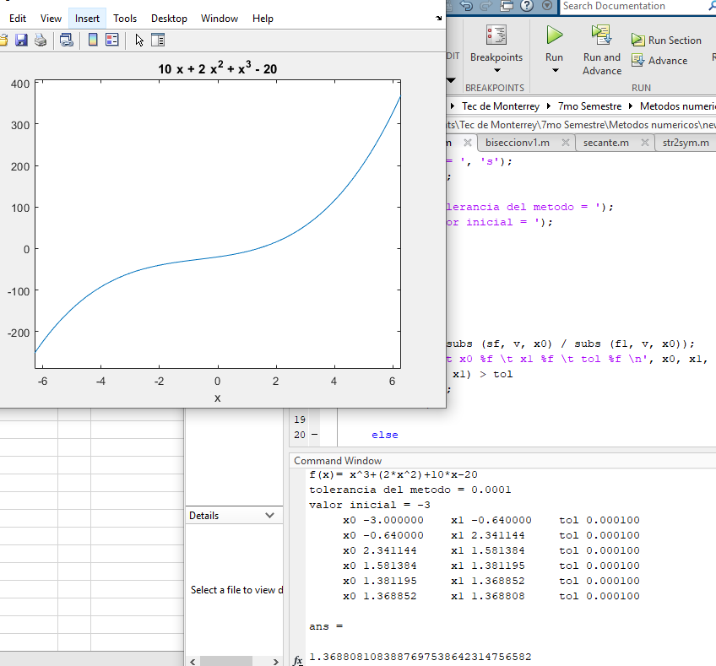
 | -3.000000 | -59.000000
 | -2.600000 | -50.056000
 | -2.200000 | -42.968000
 | -1.800000 | -37.352000
 | -1.400000 | -32.824000
 | -1.000000 | -29.000000
 | -0.600000 | -25.496000
 | -0.200000 | -21.928000
 | 0.200000 | -17.912000
 | 0.600000 | -13.064000
 | 1.000000 | -7.000000
raiz | 1.368808 | 0.000000
 | 1.768808 | 9.479484
 | 2.168808 | 21.297023
 | 2.568808 | 35.836618
 | 2.968808 | 53.482269
 | 3.368808 | 74.617976
 | 3.768808 | 99.627739
 | 4.168808 | 128.895557
 | 4.568808 | 162.805431
 | 4.968808 | 201.741361
 | 5.368808 | 246.087347
 | 5.768808 | 296.227388
 | 6.168808 | 352.545485
 | 6.568808 | 415.425638

Hoja3
 | Metodo Newthon Raphson |  | p_0 | -3

 | Ejemplo 1 | f(x) = x^3 - 2x -5 | n | Pn-1 | f(Pn-1) | f ' (Pn-1) | Pn | f(Pn) | E | Validacion 1 | Validacion 2
 |  | f ' = 3x^2 - 2 | 1 | -3.00000000 | -26.00000000 | 25.00000000 | -1.96000000 | -8.60953600 | 0.00010000 | fracaso | fracaso | 0.53061224
Graficar |  |  | 2 | -1.96000000 | -8.60953600 | 9.52480000 | -1.05609273 | -4.06570840 | 0.00010000 | fracaso | fracaso | 0.85589764
 | x | f(x) | 3 | -1.05609273 | -4.06570840 | 1.34599554 | 1.96450302 | -1.34745435 | 0.00010000 | fracaso | fracaso | 1.53758773
 | -5.000000 | -120.000000 | 4 | 1.96450302 | -1.34745435 | 9.57781631 | 2.10518794 | 0.11943026 | 0.00010000 | fracaso | fracaso | 0.06682773
 | -4.600000 | -93.136000 | 5 | 2.10518794 | 0.11943026 | 11.29544878 | 2.09461463 | 0.00070487 | 0.00010000 | fracaso | fracaso | 0.005047853664
 | -4.200000 | -70.688000 | 6 | 2.09461463 | 0.00070487 | 11.16223136 | 2.09455148 | 0.00000003 | 0.00010000 | exito | exito | 0.0000301
 | -3.800000 | -52.272000 | 7 | 2.09455148 | 0.00000003 | 11.16143775 | 2.09455148 | 0.00000000 | 0.00010000 | exito | exito | 0.0000000
 | -3.400000 | -37.504000
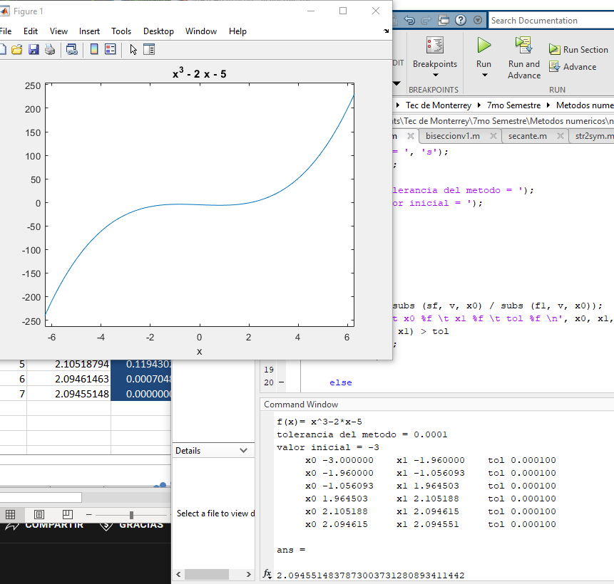
 | -3.000000 | -26.000000
 | -2.600000 | -17.376000
 | -2.200000 | -11.248000
 | -1.800000 | -7.232000
 | -1.400000 | -4.944000
 | -1.000000 | -4.000000
 | -0.600000 | -4.016000
 | -0.400000 | -4.264000
 | -0.200000 | -4.608000
 | 0.000000 | -5.000000
 | 0.200000 | -5.392000
 | 0.400000 | -5.736000
 | 0.600000 | -5.984000
 | 0.800000 | -6.088000
 | 1.000000 | -6.000000
 | 1.200000 | -5.672000
 | 1.400000 | -5.056000
 | 1.600000 | -4.104000
 | 1.800000 | -2.768000
 | 2.000000 | -1.000000
raiz | 2.094551 | 0.000000
 | 2.294551 | 2.491634
 | 2.494551 | 5.533960
 | 2.694551 | 9.174978
 | 2.894551 | 13.462689

